на 1 км и 1 стр
№ п/п | Наименование материалов | Ед.изм | Кол-во | вопросы СДО | ответ | вопросы СДО/2 | ответ

1 | 2 | 3 | 4
Устройство путей 1 км
1 | Очистка поверхностей шпалы путей и межпутья от мусора, грунта и пр. до подошвы шпалы | м3 | 400.00
2 | Демонтаж рельсошпальной решётки с эпюрой шпал 1600 шт/км | м | 1,000.00 | шпалы-дерево или ж/б? | ж/б
3 | Выемка грунта (загрезнённого балласта) под основание пути (hслоя=0.1м) | м3 | 878.08 | вынули щебень,а куда потом его? Погрузка,перевозка,разгрузка или утилизация? | в п. 26
4 | Уплотнение основания выемки вибротрамбовками | м2 | 4,000.00 |  |  | толщина, в м3? | выкопали смесь щебня замусоренного и уплотнили основание, возьми 0,1м
5 | Устройство балластного основания из щебня h=0,1 м | м3 | 400.00
6 | Щебень гранитный фр. 20-40 | м3 | 520.00
7 | Укладка шпал железобетонных | шт. | 1,840.00
8 | Шпала ж.б Ш-1 | шт. | 1,840.00
9 | Подкладка КБ-65 | шт. | 3,680.00
10 | Прокладка подрельсовая Р65 ЦП | шт. | 3,680.00
11 | Прокладка нашпальная Р65 ЦП-328 | шт. | 3,680.00 |  |  |  | в пределах завода | У нас в пределах станции или требуется транспортировка материалов? Тогда - расстояние от базы
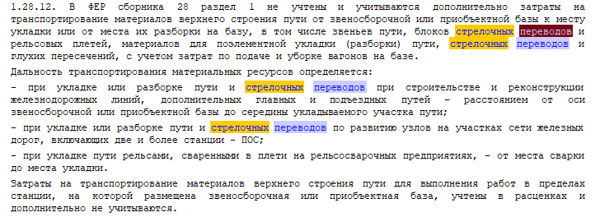
12 | Болт закладной в сборе | шт. | 7,360.00
13 | Болт клемный в сборе | шт. | 7,360.00
14 | Укладка и скрепление рельс по 12,5м | м | 2,000.00
15 | Рельс Р65 | шт. | 160.00
16 | Резка рельс при стыковке с сущ. путями | шт. | 37.00 | расценка-измеритель в метрах реза, сколько? | 0,15м | на 1 шт? | да на 1 шт, 15см ширина подошвы Р65
17 | Монтаж стыковочных накладок Р-65 (6-ти отверстных) | к-т | 333.00 | расценка-измеритель в штуках. К-т это шт имеется в виду? Сверление отверстий в рельсах не требуется? Если да, то количество отверстий сколько? | да шт резка 6 отверстий на комплект
18 | Накладка Р-65 | шт | 316.00
19 | Накладка Р-65/50 (переходная) | шт | 37.00
20 | Болт стыковой в сборе | шт. | 972.00
21 | Балластировка путей | м3 | 485.13
22 | Щебень гранитный фр. 20-40 | м3 | 567.60 |  |  | по нормативу расход щебня - 1,17, а не 1,26.Итого- 567,6м3 | 1.17
23 | Выправка пути | м3 | 48.51 |  |  | если это междупутье, то смогу применить отдельную расценку, если нет-то выправка+рихтовка идут в одной расценке | не межпутье
24 | Щебень гранитный фр. 20-40 | м3 | 56.76 |  |  | по нормативу расход щебня - 1,17, а не 1,26.Итого- 56,76м3 | 1.17
25 | Рихтовка пути | м | 1,000.00
26 | Погрузка и перевозка до 2 х км. загрезнённого щебня, грунта и мусора в самосвалы механизированным способом | т | 1,578.27
27 | Погрузка и перевозка до 2 х км. демонтированного рельса и элементов скрепления, включая накладки в грузовые автомобили механизированным способом | т | 171.90
28 | Погрузка и перевозка до 2 х км. демонтированной шпалы в грузовые автомобили механизированным способом | т | 171.90 | шпалы дерево или ж/б? погрузка вручную? | там в перемешку будет но в основном дерево считаем
Замена СП 1/9 - 1 комлект

29 | Очистка поверхностей шпалы и бруса стр.перевода и межпутья от мусора, грунта и пр. до подошвы шпалы | м3 | 20.31 |  |  |  |  | в пути | на базе

30 | Разборка и демонтаж стр.перевода | т | 18.80 | расценка-измеритель комплект, сколько? На дер брусьях? Тип 1/11 или 1/9? | тип 1/9 на деревянном брусе | расценка-измеритель комплект, сколько?Разборка поэлементно в пути или на базе? | так же как в предыдущих договорах Коломна
31 | Выемка грунта (загрезнённого балласта) под основание стр.перевода (hслоя=0.1м) | м3 | 12.40 | вынули щебень,а куда потом его? Погрузка,перевозка,разгрузка или утилизация? | п. 58
32 | Уплотнение основания выемки вибротрамбовками | м2 | 140.00 |  |  | в м3? | выкопали смесь щебня замусоренного и уплотнили основание, возьми 0,1м
33 | Устройство балластного основания из щебня h=0,1 м | м3 | 14.00
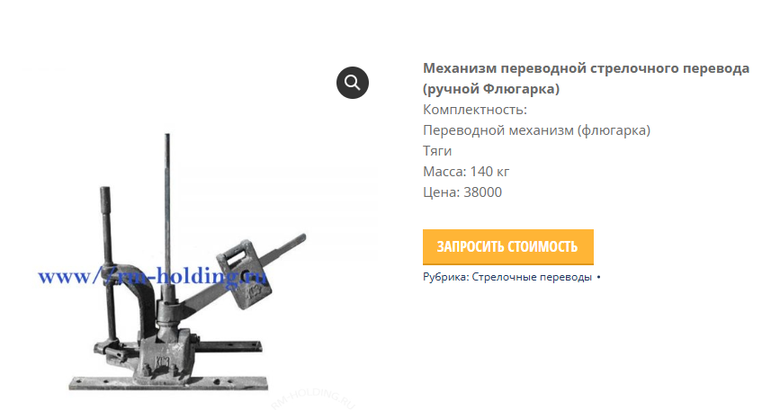
34 | Щебень гранитный фр. 20/40 | м3 | 17.64
35 | Монтаж брусьев железобетонных | шт. | 64.00 | измеритель расценки-комплект | да, комплект | я правильно поняла-1 к-т это 64 шт? у меня работа входит в расценку по сборке стр.перевода, а материалом там идут брусья, так вот их всего 1 комплект (равный 64 шт)?
36 | Брусья бетонные | компл. | 1.00 |  |  |  | да, комплект 64шт
37 | Сборка и монтаж стрелочного перевода | т | 53.20 | монтаж без укладки разделительного слоя? (разд слой- есть геотекстиль или пенополистирол) | без
38 | Стрелочный перевод тип Р65 марка 1/9 проект 2769.00.000, правый | компл. | 1.00
39 | Монтаж брусьев деревянных под переводные механизмы | шт. | 2.00 |  |  | ???какой тип бруса, объем=0,16(?)*0,25(?)*5,25длина*2шт, измеритель расценки в м3 | да
40 | Брусья деревянные L-5.25м. | шт. | 2.00
41 | Монтаж переводного механизма (флюгарки) | шт. | 1.00 |  |  | вес флюгарки? | 140 кг
42 | Переводной механизм ручной (флюгарка) | шт. | 1.00
43 | Запорная закладка с проушинами | шт | 1.00 |  |  | цена? | 7000 с ндс
44 | Закладка стрелочная | шт. | 1.00 |  |  | цена? | 7000 с ндс
45 | Лак битумный БТ-577 (Кузбасслак) | л | 4.00 |  |  | что красим? В м2? | флюгарку и закладки, м2 по норморасходу
46 | Эмаль ПФ-115 белая | кг | 0.76
47 | Эмаль ПФ-115 черная | кг | 0.76
48 | Резка рельс при стыковке с сущ. путями | шт. | 10.00 | расценка-измеритель в метрах реза, сколько? | 0,15м | 0,15-на 1 шт? | да
49 | Монтаж стыковочных накладок Р-65 (6-ти отверстных) | к-т | 12.00 | расценка-измеритель в штуках. К-т это шт имеется в виду? Сверление отверстий в рельсах не требуется? Если да, то количество отверстий сколько? | шт | 12+12=24 штнакладок, соответственно, монтажа столько же…или как? | 1 комплект это 2 накладки
50 | Накладка Р-65 | шт | 12.00
51 | Накладка Р-65/50 (переходная) | шт | 12.00
52 | Болт стыковой в сборе | шт. | 24.00
53 | Балластировка стрелочного перевода | м3 | 17.00
54 | Щебень гранитный фр. 20-40 | м3 | 21.42 |  |  | расход 1,17, итого - 19,89м3 | 1.17
55 | Выправка стрелочного перевода | м3 | 1.70 |  |  | измеритель в метрах пути, итого - 31/2=15,5? Или 31 (см рихтовку) -это 31 м пути? ИЛИ если это междупутье(???), то смогу применить отдельную расценку, если нет-то выправка+рихтовка идут в одной расценке | бери как 31м пути
56 | Щебень гранитный фр. 20-40 | м3 | 1.99 |  |  | расход 1,17, а не 1,26, итого - 1,99м3 | 1.17
57 | Рихтовка стрелочного перевода | м | 31.00
58 | Погрузка и перевозка до 2 х км. загрезнённого щебня, грунта и мусора в самосвалы механизированным способом | т | 45.00
59 | Погрузка и перевозка до 2 х км. демонтированных элементов стрелочного перевода, скрепления, включая накладки в грузовые автомобили механизированным способом | т | 11.50
60 | Погрузка и перевозка до 2 х км. Демонтированных брусьев и шпалы в грузовые автомобили механизированным способом | т | 7.30

 | Возможно ли применение???? :
 | Производство работ осуществляется на территории действующего предприятия с наличием в зоне производства работ одного или нескольких из перечисленных ниже факторов: - разветвленная сеть транспортных и инженерных коммуникаций; - стесненные условия для складирования материалов; - действующее технологическое оборудование; - движение технологического транспорта

